USD
订单号 | 入住日期 | 离店日期 | 应收 |  |  |  | ，
999227434211754 | 2023-11-16 | 2023-11-18 | 140.6 | #N/A | 4074269 | #N/A | ，4074269 | 直采 | 本期扣款27.3元
999228341258282 | 2023-11-12 | 2023-11-13 | 45.41 | 45.14 | 4204506 | 0.27 | ，4204506 | 直采
999228341319366 | 2023-11-12 | 2023-11-13 | 45.41 | 45.14 | 4204544 | 0.27 | ，4204544 | 直采
999228341362861 | 2023-11-12 | 2023-11-13 | 41.28 | 41.04 | 4204584 | 0.24 | ，4204584 | 直采

 |  |  | 53999.75

A231120160342481 |  | 53547.62 | 1879949.84
A231120160502481 |  | 452.13 | 15873.38
USD / THB 当前参考汇率: 35.108 |  | 53999.75 | 1895823.22
总计： 53999.75 USD/ 1895823.22 THB

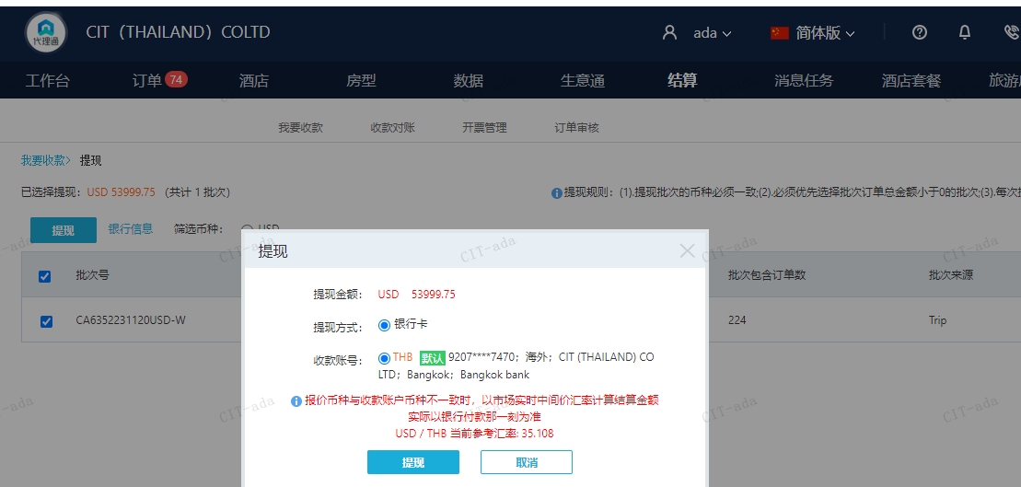

CNY
订单号 | 入住日期 | 离店日期 | 应收 |  |  |  | ，
999228319447481 | 2023-11-05 | 2023-11-07 | 0 | #N/A | #N/A | #N/A | #N/A | #N/A
999228397622457 | 2023-11-10 | 2023-11-13 | 200 | #N/A | 4179696 | #N/A | ，4179696 | #N/A | 特殊要求:999228290700514 客人申请修改姓名:CHEN/YU MING,此单为改名费补款单,烦请确认修改 。 | 4179696 请生成手续费200RMB 工单收款，补款单999228397622457

 |  |  | 200

A231120101457481
CNY / THB 当前参考汇率: 4.86999656
总计：200 CNY/ 974 THB

